Copia Simple


 | Copias Simples |  |  |  | Copias Simples |  |  |  | Copias Simples

 | REQUISITOS: |  |  |  | REQUISITOS: |  |  |  | REQUISITOS:

 | 1.- Solicitud debidamente requisitada |  |  |  | 1.- Solicitud debidamente requisitada |  |  |  | 1.- Solicitud debidamente requisitada

 | 2.- Recibo pago de derechos |  |  |  | 2.- Recibo pago de derechos |  |  |  | 2.- Recibo pago de derechos

 | 3.- Copia Recibo Predial. |  |  |  | 3.- Copia Recibo Predial. |  |  |  | 3.- Copia Recibo Predial.

 | 4.- Copia de Identificación oficial (propietario) |  |  |  | 4.- Copia de Identificación oficial (propietario) |  |  |  | 4.- Copia de Identificación oficial (propietario)

 | Además si el trámite lo solicitan terceros: |  |  |  | Además si el trámite lo solicitan terceros: |  |  |  | Además si el trámite lo solicitan terceros:

 | * Copia de identificación oficial |  |  |  | * Copia de identificación oficial |  |  |  | * Copia de identificación oficial

 | * Carta poder simple |  |  |  | * Carta poder simple |  |  |  | * Carta poder simple

 | COSTO: |  |  |  | COSTO: |  |  |  | COSTO:
 |  | Ordinario | Urgente |  |  | Ordinario | Urgente |  |  | Ordinario | Urgente
 |  | $60.00 | $120.00 |  |  | $60.00 | $120.00 |  |  | $60.00 | $120.00

Formato: $10.00 |  |  |  | Formato: $10.00 |  |  |  | Formato: $10.00

 | Articulo 72, Fraccion lll, Inciso b). Ley de ingresos de San Pedro Tlaquepaque 2019 |  |  |  | Articulo 72, Fraccion lll, Inciso b). Ley de ingresos de San Pedro Tlaquepaque 2019 |  |  |  | Articulo 72, Fraccion lll, Inciso b). Ley de ingresos de San Pedro Tlaquepaque 2019

 | Solicitud del Trámite: Ventanilla 3 |  |  |  | Solicitud del Trámite: Ventanilla 3 |  |  |  | Solicitud del Trámite: Ventanilla 3

Corett
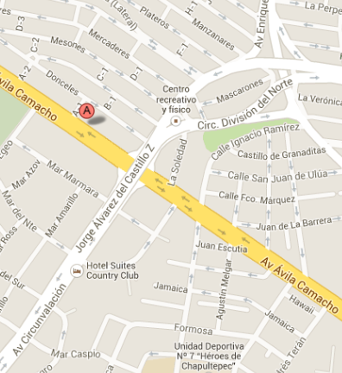
CORETT | CORETT | CORETT

DOM. AV. AVILA CAMACHO # 2040 | DOM. AV. AVILA CAMACHO # 2040 | DOM. AV. AVILA CAMACHO # 2040
CASI ESQ. CIRC. DIVISIÒN DEL NORTE | CASI ESQ. CIRC. DIVISIÒN DEL NORTE | CASI ESQ. CIRC. DIVISIÒN DEL NORTE
COL. JARDINES DEL CONTRY | COL. JARDINES DEL CONTRY | COL. JARDINES DEL CONTRY
C.P. 44210 | C.P. 44210 | C.P. 44210

Reg Pub
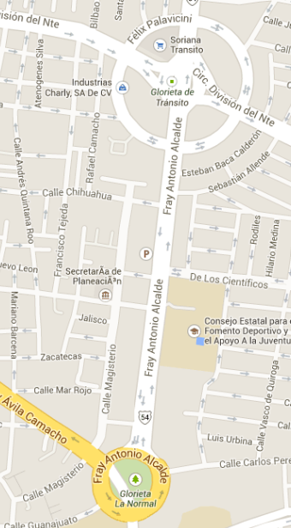
REGISTRO PÚBLICO | REGISTRO PÚBLICO | REGISTRO PÚBLICO
DE LA PROPIEDAD | DE LA PROPIEDAD | DE LA PROPIEDAD

DOM. AV. PROLONGACIÒN ALCALDE #1855 ESQ. CHIHUAHUA COL. MIRAFLORES C.P. 44270 | DOM. AV. PROLONGACIÒN ALCALDE #1855 ESQ. CHIHUAHUA COL. MIRAFLORES C.P. 44270 | DOM. AV. PROLONGACIÒN ALCALDE #1855 ESQ. CHIHUAHUA COL. MIRAFLORES C.P. 44270

SAT
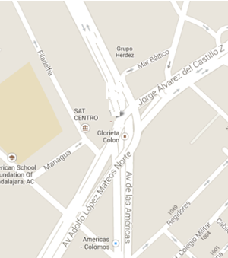
SECRETARÍA DE HACIENDA | SECRETARÍA DE HACIENDA | SECRETARÍA DE HACIENDA
Y CREDITO PÚBLICO | Y CREDITO PÚBLICO | Y CREDITO PÚBLICO

DOM. AV. AMÈRICAS # 1221, TORRE " A " | DOM. AV. AMÈRICAS # 1221, TORRE " A " | DOM. AV. AMÈRICAS # 1221, TORRE " A "
ENTRADA POR CALLE FILADELFIA # 2020 A | ENTRADA POR CALLE FILADELFIA # 2020 A | ENTRADA POR CALLE FILADELFIA # 2020 A
COL.CIRCUNVALACIÒN AMÈRICAS C.P.44210 | COL.CIRCUNVALACIÒN AMÈRICAS C.P.44210 | COL.CIRCUNVALACIÒN AMÈRICAS C.P.44210

Titulos Procede Y RAN


Título de PROCEDE o RAN |  | Título de PROCEDE o RAN |  | Título de PROCEDE o RAN

REQUISITOS: |  | REQUISITOS: |  | REQUISITOS:

1.- Aviso de Transmisión Patrimonial |  | 1.- Aviso de Transmisión Patrimonial |  | 1.- Aviso de Transmisión Patrimonial

 | firmado y sellado por el Notario |  | firmado y sellado por el Notario |  | firmado y sellado por el Notario

2.- Original y copia del Título otorgado por |  | 2.- Original y copia del Título otorgado por |  | 2.- Original y copia del Título otorgado por

 | PROCEDE o RAN |  | PROCEDE o RAN |  | PROCEDE o RAN

3.- Avalúo elaborado por perito valuador o |  | 3.- Avalúo elaborado por perito valuador o |  | 3.- Avalúo elaborado por perito valuador o

 | dictamen de valor |  | dictamen de valor |  | dictamen de valor

Nota: cuando el Título no sea de fecha |  | Nota: cuando el Título no sea de fecha |  | Nota: cuando el Título no sea de fecha
reciente, deberá solicitar el valor referido |  | reciente, deberá solicitar el valor referido |  | reciente, deberá solicitar el valor referido
y cubrir los derechos. Ley de Ingresos |  | y cubrir los derechos. Ley de Ingresos |  | y cubrir los derechos. Ley de Ingresos
de San Pedro Tlaquepaque 2014. |  | de San Pedro Tlaquepaque 2014. |  | de San Pedro Tlaquepaque 2014.

Solicitud del Trámite: Ventanilla 2 |  | Solicitud del Trámite: Ventanilla 2 |  | Solicitud del Trámite: Ventanilla 2

